T1
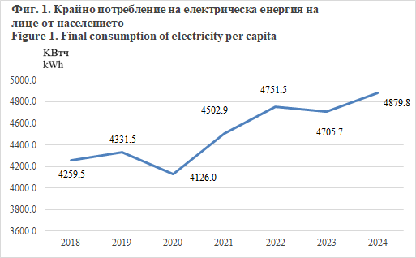
ОБРАТНО В СЪДЪРЖАНИЕТО
BACK TO CONTENTS
ОБЩ ПРЕГЛЕД
OVERVIEW

1. Икономически показатели
Key Indicators

 | 2018 | 2019 | 2020 | 2021 | 2022 | 2023 | 2024
Средногодишно население на Република България - хиляди | 7025.0 | 6975.8 | 6934.0 | 6877.7 | 6465.1 | 6446.6 | 6441.4 | Average annual population - thousands
Брутен вътрешен продукт - млн. евро (2015 = 100) | 49608.5 | 51490.3 | 49877.0 | 53781.4 | 55977.8 | 56919.1 | 58847.0 | Gross Domestic Product - million EUR (2015 = 100)
Производство на първична енергия - хил. т н.е. | 11957.4 | 11690.8 | 10830.956 | 12136.925 | 13154.223 | 10578.823 | 9633.843 | Primary energy production - 1 000 toe
Внос (нетен) - хил. т н.е. | 6932.6 | 7210.2 | 6793.729 | 7008.069 | 7286.877 | 6872.304 | 7269.382 | Net imports - 1 000 toe
Внос на нефт и нефтени продукти (нетен) - хил. т н.е. | 4503.3 | 4953.5 | 4287.687 | 4526.745 | 5197.762 | 4935.262 | 4971.283 | Net petroleum products imports - 1 000 toe
Брутно вътрешно потребление на енергия - хил. т н.е. | 18861.7 | 18672.9 | 17713.623 | 19285.719 | 19567.413 | 17326.444 | 17277.489 | Gross inland consumption of energy - 1 000 toe
Брутна налична енергия - хил. т н.е. | 18943.8 | 18748.8 | 17798.370 | 19370.939 | 19635.766 | 17393.086 | 17334.587 | Gross available energy - 1 000 toe
Енергийна интензивност - т н.е. за 1 000 евро БВП (2015 = 100)1 | 0.382 | 0.364 | 0.357 | 0.360 | 0.351 | 0.306 | 0.295 | Energy intensity - toe per thousand EUR GDP (2015 = 100)1
Енергийна интензивност - т н.е. за 1 000 евро БВП (2010 = 100)1 | 0.428 | 0.408 | 0.400 | 0.403 | 0.393 | 0.342 | 0.330 | Energy intensity - toe per thousand EUR GDP (2010 = 100)1
Производство на първична енергия/Брутно вътрешно потребление на енергия | 0.634 | 0.626 | 0.611 | 0.629 | 0.672 | 0.611 | 0.558 | Primary energy production/Gross inland consumption of energy
Общо потребление на енергия на лице от населението - т н.е. | 2.685 | 2.677 | 2.555 | 2.804 | 3.027 | 2.688 | 2.682 | Gross inland consumption per capita - toe
Крайно потребление на електрическа енергия на лице от населението - кВтч | 4259.5 | 4331.5 | 4126.0 | 4502.9 | 4751.5 | 4705.7 | 4879.8 | Final consumption of electricity per capita - kWh
Крайно потребление на електрическа енергия в домакинствата на лице от населението - кВтч | 1560.6 | 1554.5 | 1637.7 | 1738.0 | 1851.4 | 1909.8 | 2003.9 | Final consumption of electricity in households per capita - kWh households
Дял на електрическата енергия, произведена от възобновяеми източници - % | 22.36 | 23.51 | 23.59 | 21.41 | 20.36 | 29.70 | 33.84 | Еlectricity generated from renewable sources - %
Дял на възобновяемата енергия в потреблението на горива в транспорта - % | 8.08 | 7.89 | 9.10 | 7.61 | 7.66 | 8.09 | 8.20 | Share of renewable energy in fuel consumption of transport - %
Дял на възобновяемата енергия за отопление и охлаждане - % | 33.25 | 35.42 | 37.18 | 29.86 | 31.49 | 36.06 | 34.19 | Share of renewable energy for heating and cooling - %
Дял на възобновяемата енергия в брутното крайно потребление на енергия - % | 20.58 | 21.55 | 23.32 | 19.39 | 19.08 | 23.15 | 23.21 | Share of renewable energy in gross final energy consumption - %

1 Източник на данните: Евростат. |  |  |  |  |  |  |  | 1 Source of data: Eurostat.

T12
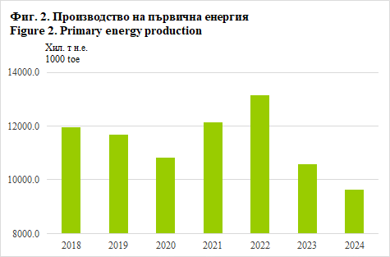
ОБРАТНО В СЪДЪРЖАНИЕТО
BACK TO CONTENTS
12. Производство на първична енергия
 | Primary energy production |  |  |  |  |  |  |  | (Хиляди тонове нефтен еквивалент)
 |  |  |  |  |  |  |  |  | (Thousand tonnes of oil equivalent)
 |  | 2018 | 2019 | 2020 | 2021 | 2022 | 2023 | 2024
Общо |  | 11957.4 | 11690.8 | 10831.0 | 12136.9 | 13154.2 | 10578.8 | 9633.8 | Total
Въглища и твърди горива от тях |  | 5056.1 | 4676.1 | 3732.4 | 4698.7 | 5899.0 | 3491.0 | 2564.1 | Solid fossil fuels
Битуминозни шисти и битуминозни пясъци |  | - | 6.7 | 7.3 | 7.9 | 4.5 | 5.9 | 4.7 | Oil shale and oil sands
Суров нефт и добавки1 |  | 22.8 | .. | .. | .. | 3.6 | .. | .. | Crude oil and additives1
Природен газ |  | 28.5 | 32.4 | 47.8 | 26.4 | 14.7 | 8.4 | 7.6 | Natural gas
Възобновяеми и биогорива |  | 2584.3 | 2549.1 | 2578.6 | 2974.0 | 2800.6 | 2713.4 | 2788.3 | Renewables and biofuels
Невъзобновяеми отпадъци |  | 50.0 | 66.5 | 66.2 | 74.2 | 77.5 | 76.0 | 85.6 | Non-renewable waste
Ядрена енергия |  | 4168.3 | 4301.8 | 4334.7 | 4294.9 | 4289.7 | 4218.0 | 4114.9 | Nuclear energy
Топлинна енергия2 |  | 47.3 | 58.3 | 64.1 | 60.9 | 64.6 | 66.1 | 68.9 | Heat2

1 Данните за суровия нефт за 2018 г. са изготвени по оценка на информация от „Бюлетин за състоянието и развитието на енергетиката на Република България“ на Министерството на енергетиката. От 2019 г. нататък данните са конфиденциални. Числото за 2022 г. се отнася за производство на добавки/ кислородосъдържащи съединения и не включва производството на суров нефт. |  |  |  |  |  |  |  | 1 Data for crude oil for 2018 have been made by assessment of information from ‘Bulletin on the state and development of the energy sector in the Republic of Bulgaria’ of the Ministry of Energy. From 2019 onwards, the data is confidential. The 2022 figure refers to additives/oxygenates production and does not include crude oil production.
2 Топлина от химични процеси. |  |  |  |  |  |  |  | 2 Heat from chemical processes.

T13
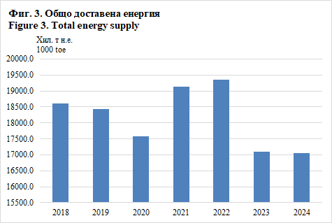
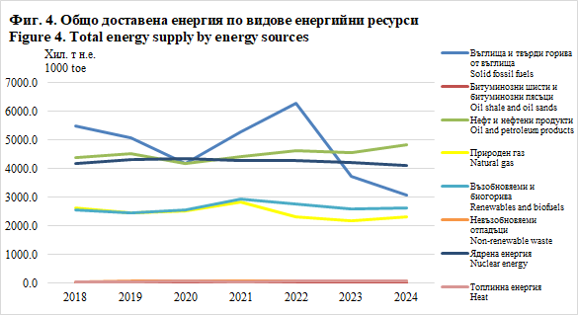
ОБРАТНО В СЪДЪРЖАНИЕТО
BACK TO CONTENTS
13. Общо доставена енергия
 | Total energy supply |  |  |  |  |  |  |  | (Хиляди тонове нефтен еквивалент)
 |  |  |  |  |  |  |  |  | (Thousand tonnes of oil equivalent)
 |  | 2018 | 2019 | 2020 | 2021 | 2022 | 2023 | 2024
Общо |  | 18605.6 | 18434.8 | 17576.1 | 19121.9 | 19348.5 | 17090.6 | 17044.0 | Total
Въглища и твърди горива от тях |  | 5492.4 | 5077.5 | 4160.1 | 5274.0 | 6278.0 | 3714.7 | 3078.8 | Solid fossil fuels
Битуминозни шисти и битуминозни пясъци |  | - | 5.2 | 5.1 | - | - | 1.3 | 8.5 | Oil shale and oil sands
Нефт и нефтени продукти |  | 4365.3 | 4513.9 | 4174.8 | 4407.7 | 4613.3 | 4543.1 | 4832.0 | Oil and petroleum products
Природен газ |  | 2612.1 | 2441.8 | 2515.2 | 2840.9 | 2325.3 | 2172.3 | 2333.1 | Natural gas
Възобновяеми и биогорива |  | 2541.5 | 2469.4 | 2549.0 | 2924.1 | 2748.7 | 2585.8 | 2609.7 | Renewables and biofuels
Невъзобновяеми отпадъци |  | 50.0 | 66.5 | 66.2 | 74.2 | 77.5 | 76.0 | 82.9 | Non-renewable waste
Ядрена енергия |  | 4168.3 | 4301.8 | 4334.7 | 4294.9 | 4289.7 | 4218.0 | 4114.9 | Nuclear energy
Топлинна енергия1 |  | 47.3 | 58.3 | 64.1 | 60.9 | 64.6 | 66.1 | 68.9 | Heat1
Електрическа енергия |  | -671.3 | -499.6 | -293.0 | -754.8 | -1048.5 | -286.6 | -84.8 | Electricity

1 Топлина от химични процеси. |  |  |  |  |  |  |  |  | 1 Heat from chemical processes.

T14
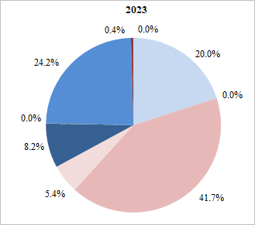
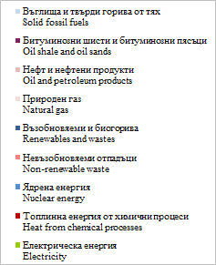
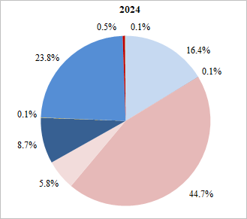
ОБРАТНО В СЪДЪРЖАНИЕТО
BACK TO CONTENTS
14. Вложени енергийни ресурси за преобразуване
Transformation input

 | Количество - хил. т н.e. |  |  |  |  |  |  | Структура - %
 | Quantity - thousand toe |  |  |  |  |  |  | Structure - %
 | 2018 | 2019 | 2020 | 2021 | 2022 | 2023 | 2024 | 2018 | 2019 | 2020 | 2021 | 2022 | 2023 | 2024
Общо | 18894.2 | 19454.1 | 16370.7 | 17262.4 | 21088.3 | 17423.4 | 17291.4 | 100.0 | 100.0 | 100.0 | 100.0 | 100.0 | 100.0 | 100.0 | Total
Въглища и твърди горива от тях | 5351.4 | 4925.9 | 4001.6 | 5003.7 | 6053.5 | 3483.2 | 2827.4 | 28.3 | 25.3 | 24.4 | 29.0 | 28.7 | 20.0 | 16.4 | Solid fossil fuels
Битуминозни шисти и битуминозни пясъци | - | 6.8 | 5.2 | - | - | 1.4 | 9.2 | - | 0.0 | 0.0 | - | - | 0.0 | 0.1 | Oil shale and oil sands
Нефт и нефтени продукти | 6962.2 | 7819.8 | 5665.7 | 5019.6 | 8198.8 | 7271.3 | 7731.4 | 36.9 | 40.2 | 34.6 | 29.1 | 38.9 | 41.7 | 44.7 | Oil and petroleum products
Природен газ | 1008.0 | 1029.7 | 1045.0 | 1215.2 | 988.9 | 933.6 | 994.5 | 5.3 | 5.3 | 6.4 | 7.0 | 4.7 | 5.4 | 5.8 | Natural gas
Възобновяеми и биогорива | 1306.0 | 1236.6 | 1173.4 | 1617.3 | 1471.8 | 1427.9 | 1505.3 | 6.9 | 6.4 | 7.2 | 9.4 | 7.0 | 8.2 | 8.7 | Renewables and biofuels
Невъзобновяеми отпадъци | 6.4 | 9.3 | 7.7 | 6.7 | 7.4 | 6.5 | 11.7 | 0.0 | 0.1 | 0.1 | 0.0 | 0.0 | 0.0 | 0.1 | Non-renewable waste
Ядрена енергия | 4168.3 | 4301.8 | 4334.7 | 4294.9 | 4289.7 | 4218.0 | 4114.9 | 22.1 | 22.1 | 26.5 | 24.9 | 20.3 | 24.2 | 23.8 | Nuclear energy
Топлинна енергия1 | 56.2 | 68.4 | 75.4 | 72.5 | 73.9 | 74.9 | 79.1 | 0.3 | 0.4 | 0.5 | 0.4 | 0.4 | 0.4 | 0.5 | Heat1
Електрическа енергия | 35.7 | 55.9 | 61.9 | 32.4 | 4.3 | 6.6 | 17.9 | 0.2 | 0.3 | 0.4 | 0.2 | 0.0 | 0.0 | 0.1 | Electricity

1 Топлина от химични процеси. |  |  |  |  |  |  |  |  |  |  |  |  |  |  | 1 Heat from chemical processes.

Фиг. 5. Структура на вложените енергийни ресурси за преобразуване
Figure 5. Structure of transformation input

T15
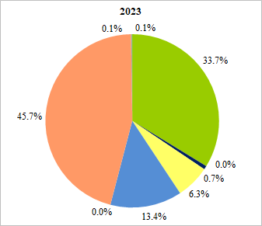
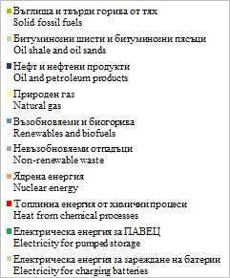
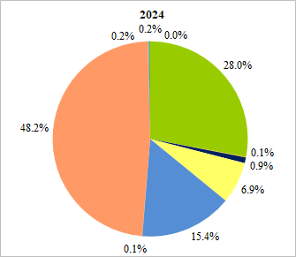
ОБРАТНО В СЪДЪРЖАНИЕТО
BACK TO CONTENTS
15. Вложени енергийни ресурси за преобразуване в електроцентралите
 | Transformation input in power plants
 |  |  |  |  |  |  |  |  | (Хиляди тонове нефтен еквивалент)
 |  |  |  |  |  |  |  |  | (Thousand tonnes of oil equivalent)
 |  | 2018 | 2019 | 2020 | 2021 | 2022 | 2023 | 2024
Общо |  | 10873.3 | 10604.2 | 9661.0 | 11118.8 | 11879.4 | 9144.1 | 8462.3 | Total
Въглища и твърди горива от тях |  | 4894.5 | 4507.8 | 3563.9 | 4435.2 | 5645.5 | 3084.7 | 2365.3 | Solid fossil fuels
Битуминозни шисти и битуминозни пясъци |  | - | 6.8 | 5.2 | - | - | 1.4 | 9.2 | Oil shale and oil sands
Нефт и нефтени продукти |  | 66.3 | 67.2 | 56.1 | 69.1 | 90.1 | 60.8 | 79.4 | Oil and petroleum products
Природен газ |  | 614.8 | 653.8 | 675.8 | 890.1 | 619.1 | 575.1 | 585.9 | Natural gas
Възобновяеми и биогорива |  | 1126.7 | 1039.2 | 984.0 | 1425.9 | 1260.1 | 1221.4 | 1300.5 | Renewables and biofuels
Невъзобновяеми отпадъци |  | 5.1 | 3.4 | 1.2 | - | - | - | 6.2 | Non-renewable waste
Ядрена енергия |  | 4117.4 | 4254.6 | 4295.4 | 4248.2 | 4246.2 | 4180.8 | 4082.6 | Nuclear energy
Топлинна енергия1 |  | 12.8 | 15.4 | 17.5 | 17.7 | 14.1 | 13.3 | 15.4 | Heat1
Електрическа енергия за ПАВЕЦ |  | 35.7 | 55.9 | 61.9 | 32.4 | 4.3 | 6.6 | 14.9 | Electricity for pumped storage
Електрическа енергия за зареждане на батерии |  | - | - | - | - | - | - | 3.0 | Electricity for charging batteries

1 Топлина от химични процеси. |  |  |  |  |  |  |  |  | 1 Heat from chemical processes.

Фиг. 6. Структура на вложените енергийни ресурси за преобразуване в електроцентралите
Figure 6. Structure of transformation input in power plants

Т18
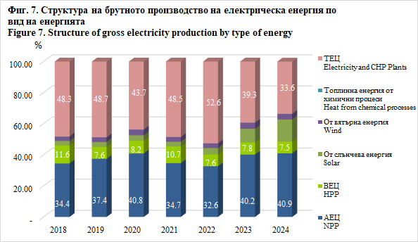
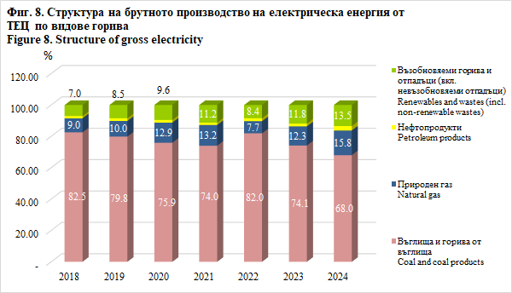
ОБРАТНО В СЪДЪРЖАНИЕТО
BACK TO CONTENTS
18. Брутно производство на електрическа енергия по вид на енергията и горивата
Gross electricity production by type of energy and fuels
 |  |  |  |  |  |  |  | (ГВтч)
 |  |  |  |  |  |  |  | (GWh)
 | 2018 | 2019 | 2020 | 2021 | 2022 | 2023 | 2024
Общо | 46837.7 | 44276.6 | 40754.4 | 47568.1 | 50499.3 | 40255.5 | 38535.2 | Total
АЕЦ | 16125.3 | 16555.3 | 16625.8 | 16486.9 | 16462.0 | 16163.3 | 15777.1 | NPP
ВЕЦ | 5422.7 | 3382.7 | 3320.3 | 5067.1 | 3833.3 | 3130.2 | 2904.3 | HPP
в т.ч. ПАВЕЦ | 276.2 | 453.2 | 499.9 | 247.9 | 30.0 | 50.1 | 117.1 | of which: Pumped Hydro
От слънчева енергия | 1342.8 | 1417.3 | 1468.7 | 1466.6 | 2093.8 | 3520.7 | 5489.1 | Solar
От вятърна енергия | 1318.1 | 1317.0 | 1477.1 | 1433.6 | 1499.1 | 1583.9 | 1377.1 | Wind
Топлинна енергия от химични процеси | 22.3 | 31.0 | 35.5 | 35.3 | 27.7 | 26.2 | 30.4 | Heat from chemical processes
Батерии за съхранение | - | - | - | - | - | - | 28.3 | Batteries
ТЕЦ | 22606.5 | 21573.3 | 17827.0 | 23078.6 | 26583.3 | 15831.3 | 12928.9 | Electricity and CHP Plants
в това число от: |  |  |  |  |  |  |  | of which from:
Въглища и горива от въглища | 18659.5 | 17225.0 | 13532.7 | 17085.9 | 21785.5 | 11733.8 | 8787.9 | Coal and coal products
Природен газ | 2022.8 | 2152.9 | 2292.3 | 3045.7 | 2053.4 | 1942.0 | 2040.4 | Natural gas
Нефтопродукти | 332.1 | 364.3 | 298.9 | 358.2 | 500.8 | 281.4 | 361.5 | Petroleum products
Възобновяеми горива и отпадъци (вкл. невъзобновяеми отпадъци) | 1592.1 | 1831.1 | 1703.2 | 2588.9 | 2243.6 | 1874.0 | 1739.0 | Renewables and wastes (incl. non-renewable wastes)

Т19
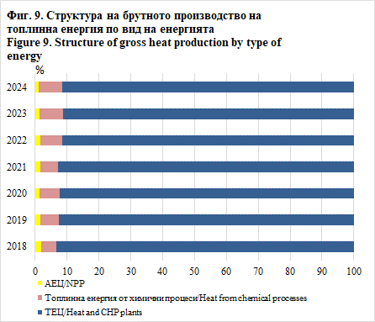
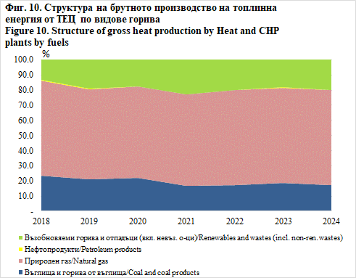
ОБРАТНО В СЪДЪРЖАНИЕТО
BACK TO CONTENTS
19. Брутно производство на топлинна енергия по вид на енергията и горивата
Gross heat production by type of energy and fuels
 |  |  |  |  |  |  |  | (ГВтч)
 |  |  |  |  |  |  |  | (GWh)
 | 2018 | 2019 | 2020 | 2021 | 2022 | 2023 | 2024
Общо | 10546.9 | 10777.0 | 10841.4 | 11390.4 | 10113.0 | 9877.5 | 10063.9 | Total
АЕЦ | 199.4 | 183.4 | 152.1 | 181.3 | 168.9 | 143.7 | 124.5 | NPP
Топлинна енергия от химични процеси | 505.0 | 615.7 | 673.9 | 637.1 | 695.3 | 716.3 | 740.5 | Heat from chemical processes
ТЕЦ | 9842.5 | 9977.9 | 10015.4 | 10572.0 | 9248.8 | 9017.6 | 9198.9 | Heat and CHP Plants
в това число от: |  |  |  |  |  |  |  | of which from:
Въглища и горива от въглища | 2329.2 | 2112.3 | 2183.5 | 1755.6 | 1570.1 | 1702.9 | 1563.5 | Coal and coal products
Природен газ | 6179.2 | 5940.4 | 6058.0 | 6381.9 | 5813.0 | 5655.0 | 5779.7 | Natural gas
Нефтопродукти | 10.8 | 13.9 | 12.7 | 19.9 | 34.7 | 30.4 | 27.2 | Petroleum products
Възобновяеми горива и отпадъци (вкл. невъзобновяеми отпадъци) | 1323.3 | 1911.3 | 1761.2 | 2414.7 | 1831.1 | 1629.3 | 1828.5 | Renewables and wastes (incl. non-renewable wastes)

T21
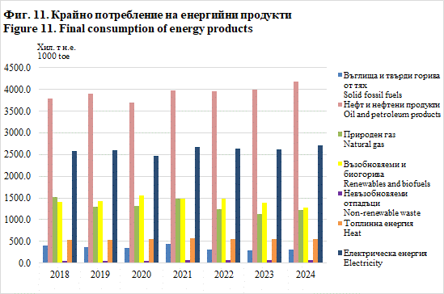
ОБРАТНО В СЪДЪРЖАНИЕТО
BACK TO CONTENTS
21. Крайно потребление на енергийни продукти
Final consumption of energy products |  |  |  |  |  |  |  |  |  |  |  |  |  |  |  |  |  |  |  |  |  | (Хиляди тонове нефтен еквивалент)
 |  |  |  |  |  |  |  |  |  |  |  |  |  |  |  |  |  |  |  |  |  | (Thousand tonnes of oil equivalent)
 | Общо |  |  |  |  |  |  | Енергийно |  |  |  |  |  |  | Неенергийно
 |  |  |  |  |  |  |  | потребление |  |  |  |  |  |  | потребление

 | Total |  |  |  |  |  |  | Energy |  |  |  |  |  |  | Non-energy
 |  |  |  |  |  |  |  | consumption |  |  |  |  |  |  | consumption

 | 2018 | 2019 | 2020 | 2021 | 2022 | 2023 | 2024 | 2018 | 2019 | 2020 | 2021 | 2022 | 2023 | 2024 | 2018 | 2019 | 2020 | 2021 | 2022 | 2023 | 2024
Общо | 10252.3 | 10184.3 | 9969.8 | 10689.8 | 10263.1 | 10029.8 | 10312.4 | 9757.7 | 9719.6 | 9499.7 | 10165.8 | 9856.9 | 9607.1 | 9845.9 | 494.7 | 464.7 | 470.2 | 524.0 | 406.2 | 422.7 | 466.5 | Total
Въглища и твърди горива от тях | 404.6 | 360.8 | 339.8 | 445.2 | 318.3 | 297.5 | 315.4 | 355.3 | 312.5 | 292.1 | 400.9 | 264.6 | 240.3 | 249.9 | 49.3 | 48.3 | 47.6 | 44.3 | 53.7 | 57.2 | 65.5 | Solid fossil fuels
Нефт и нефтени продукти | 3781.5 | 3906.1 | 3697.6 | 3981.5 | 3962.4 | 3985.9 | 4174.9 | 3544.0 | 3640.5 | 3424.6 | 3662.6 | 3738.2 | 3739.0 | 3896.8 | 237.5 | 265.6 | 273.0 | 318.8 | 224.2 | 246.9 | 278.1 | Oil and petroleum products
Природен газ | 1509.7 | 1296.5 | 1311.7 | 1477.8 | 1239.1 | 1132.2 | 1221.5 | 1301.8 | 1145.6 | 1162.1 | 1316.8 | 1110.8 | 1013.6 | 1098.6 | 207.9 | 150.9 | 149.5 | 160.9 | 128.3 | 118.6 | 122.9 | Natural gas
Възобновяеми и биогорива | 1400.2 | 1424.8 | 1550.2 | 1479.7 | 1476.0 | 1392.3 | 1281.2 | 1400.2 | 1424.8 | 1550.2 | 1479.7 | 1476.0 | 1392.3 | 1281.2 | - | - | - | - | - | - | - | Renewables and biofuels
Невъзобновяеми отпадъци | 43.6 | 57.2 | 58.5 | 67.5 | 70.2 | 69.5 | 71.2 | 43.6 | 57.2 | 58.5 | 67.5 | 70.2 | 69.5 | 71.2 | - | - | - | - | - | - | - | Non-renewable waste
Топлинна енергия | 539.9 | 540.9 | 552.0 | 575.2 | 555.7 | 544.1 | 545.4 | 539.9 | 540.9 | 552.0 | 575.2 | 555.7 | 544.1 | 545.4 | - | - | - | - | - | - | - | Heat
Електрическа енергия | 2572.9 | 2598.0 | 2460.0 | 2662.9 | 2641.4 | 2608.4 | 2702.7 | 2572.9 | 2598.0 | 2460.0 | 2662.9 | 2641.4 | 2608.4 | 2702.7 | - | - | - | - | - | - | - | Electricity

